新規
 |  |  |  | CSP ｗith Spectrum for Microsoft 利用申込書

 |  |  |  |  |  |  |  |  |  |  |  |  |  |  |  | 申込日 | 2019-06-21
ウチダスペクトラム株式会社 行
「 CSP with Spectrum」については、「サービス利用条件」の事項を十分にご理解・ご確認の上、お申し込みください。
本申込書がFAXまたはE-Mailによって弊社に到着し、弊社が本申込書の記載内容を確認した時をもって、CSP with Spectrum の申込みが成立するものとします。

Ⅰ．お取引情報に関して
会社情報 |  | フリガナ |  |  |  |  |  |  |  |  |  |  | 郵便番号 |  | - |  |  |  | 都道 府県
 |  | 会社名 |  |  |  |  |  |  |  | 印または ご署名 |  |  | 住所

担当者情報を変更する場合には、別途ご連絡を頂けます様お願いいたします。
ケアチームまでお問合せ下さい。
電話番号 03-5543-6821 ／メールアドレス CARE-Team@spectrum.co.jp
受付時間 月曜日～金曜日（土日・祝日/弊社休業日は除く）9:00 - 17:30
上記時間以外でも、メールでのお問い合わせは受け付けています。
 |  | 連絡先 | TEL （ ) - - |  |  |  |  |  |  |  |  |  | FAX （ ) - -
各担当者 情報 |  | 役割 | 氏 名 （フリガナ） |  |  |  |  | 部署名 |  |  | メールアドレス |  |  |  |  |  |  | 連絡先
 |  | 申込窓口 | 1 |  |  |  |  |  |  |  |  |  |  |  |  |  |  | TEL （ ） -

 |  | 請求窓口 | 2 |  |  |  |  |  |  |  |  |  |  |  |  |  |  | TEL （ ） -

 |  | サポート 窓口 | 3 |  |  |  |  |  |  |  |  |  |  |  |  |  |  | TEL （ ） -

≪役割について≫
・申込窓口：申込、請求、サポート窓口となります。原則、全役割をご担当頂きます。 （「ぽちっ@SMART」利用IDを発行させて頂きます） ・請求窓口：申込窓口以外の方に請求書の送付先を設定されたい場合はご記入下さい。
・サポート窓口：弊社に対して技術的な問合せを行える方は原則１名となります。申込窓口以外の方を設定する場合はご記入下さい。
サポート窓口のご担当者様が申込企業以外の第三者の企業様がご担当頂く場合には別途ご連絡を下さい。

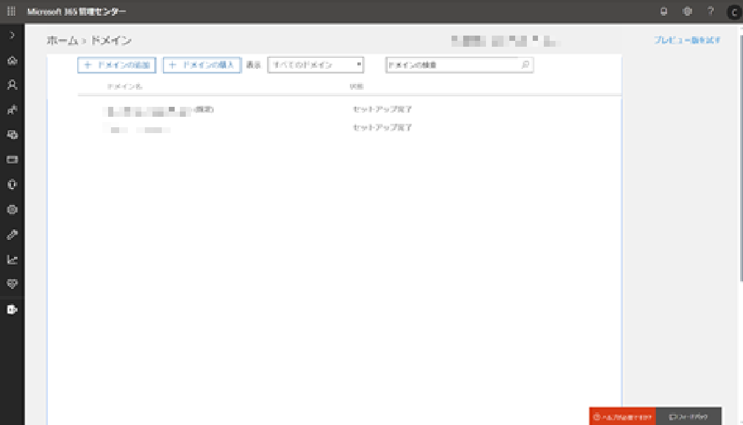
２） 既存の環境を利用する場合：設定されているプライマリードメインをご記入ください。
【確認方法】 Microsoft365AdminCenter のドメインで「規定」とされているドメインをご記入下さい。
Ⅱ．マイクロソフトクラウドサービス利用に関して
申込種別 |  | 新規 |  |  |  |  | ※ 「新規」または「既存」のいずれかを必ずご選択ください。（新規または既存の種別の違いについては、下記をご確認ください）
MS ドメイン名 |  | １） 新規で環境を作成する場合：プライマリードメインの設定が必要となりますので、以下にてご希望をご記入ください。 ２） 既存の環境を利用する場合：設定されているプライマリードメインと「既定」ドメインをご記入ください。
 |  | プライマリードメイン （onmicrosoft.com） ドメインとは、 マイクロソフトクラウドサービスにサインアップすると、contoso.onmicrosoft.com のようなドメインが作成されます。サインアップ時に作成するユーザー ID には、 *alan@contoso.onmicrosoft.com* のようなドメインが含まれています。
 |  | ※半角英数小文字5～23文字、記号利用不可です。 ※ご契約後の変更はできませんのでご注意ください。 ※ドメイン("@"と".onmicrosoft.com"の間の情報）についての希望情報を入れて下さい。既に存在するドメインは利用できないので、重複してしまっている場合はご連絡致します。
 |  | ドメイン ： |  |  |  | プライマリードメイン |  |  |  |  |  |  |  | 既定ドメイン
 |  |  |  |  |  | admin@ ( ) onmicrosoft.com
 |  | プライマリードメイン管理者様メールアドレス：
申込製品 (*弊社記入欄) |  | 申込種別 | 新規 |  |  | 新規 ）CSP with Spectrumにて初めてサービスを申込みいただく場合にご選択ください。 既存 ）過去に一度でもCSP with Spectrumにてサービスを申込みいただき、ライセンスの追加やサービスの追加を頂く場合にご選択ください。
追加時を選択した場合、
サポート窓口をグレーアウトする
アドオン商材を購入する際には、
親となる商材に紐づけて購入をする必要があります。
アドオン商材の購入がある場合には、セットで記入ください。
（例）
商品名：Office 365 E1 数量100 ／ アドオン商品名：Exchange online Archive 数量25
 |  | 製品名 |  |  |  |  |  |  | 数量 |  |  | アドオン製品名 |  |  |  |  |  | 数量 |  | 支払区分

 |  | ※お申込みサービスの種類が多い場合には、別紙「XXXX（申込書名）」に記入します。

[入力前に必ずご確認ください]
1） 「○○○(株)」などの略称ではなく「○○○株式会社」のように入力をお願い致します。
2) 英数字は半角、カタカナは全角での入力をお願い致します。
3) 町村番地に記載される数字、ハイフンは半角で入力をお願い致します。
4) 申込書受領後、5営業日以内にサービス開始致します。
・・・・・・・・・・・・・・・・・・・・・・・・・・・・・・・・・・・・・・・・・・・・・・・・・・・・・・・・・・・・・・・・・・・・・・・・・・・・・・・・・・・・・・・・・・・・・・・・・・・・・・・・・・・・・
＜当社記入欄＞
企業情報 | 購入企業コード |  |  |  | 購入先ID
 | B00 |  |  |  | C00

